Titel
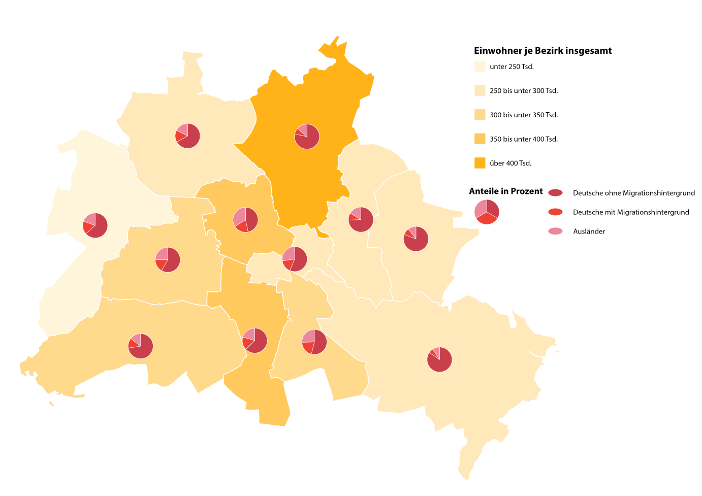
 |  | statistik Berlin Brandenburg
Statistischer
Bericht

 | A I 5 – hj 2 / 18

 | Einwohnerinnen und Einwohner im Land Berlin am 31. Dezember 2018

 | Grunddaten

 | Melderechtlich registriete Einwohnerinnen und Einwohner am Ort der Hauptwohnung am 31.12.2018 nach Beziken und Migrationshintergrund

Inhaltsverzeichnis
Statistischer Bericht
A I 5 – hj 2 / 18
Inhaltsverzeichnis |  |  |  |  |  | statistik Berlin Brandenburg
 |  | Seite |  |  | Seite
 | Metadaten zu dieser Statistik
 | (externer Link)

 | Grafiken |  |  | Tabellen

1 | Ausländische Einwohnerinnen und Einwohner |  | 1 | Deutsche und ausländische Einwohnerinnen
 | in Berlin am 31.12.2018 nach Teilkontinenten |  |  | und Einwohner in Berlin seit 1992 nach
 | in Prozent | 22 |  | Geschlecht | 4
2 | Bezirke und Ortsteile von Berlin…………………... | 23 | 2 | Einwohnerinnen und Einwohner in Berlin
3 | Innere und äußere Stadt von Berlin nach |  |  | seit 1992 nach Altersgruppen | 4
 | Bezirken und LOR-Bezirksregionen | 23 | 3 | Deutsche und ausländische Einwohnerinnen
 |  |  |  | und Einwohner in Berlin seit 2006 nach
 |  |  |  | Bezirken | 5
 |  |  | 4 | Durchschnittsalter der Einwohnerinnen und
 |  |  |  | Einwohner in Berlin seit 2006 nach Bezirken
 |  |  |  | in Jahren | 5
 |  |  | 5 | Deutsche und ausländische Einwohnerinnen
 |  |  |  | und Einwohner in Berlin am 31.12.2018 nach
 |  |  |  | Bezirken, Altersgruppen und Familienstand | 6
 |  |  | 6 | Deutsche und ausländische Einwohnerinnen
 |  |  |  | und Einwohner in Berlin am 31.12.2018 nach
 |  |  |  | Bezirken, Altersgruppen und Geschlecht | 7
 |  |  | 7 | Einwohnerinnen und Einwohner mit bzw. ohne
 |  |  |  | Migrationshintergrund in Berlin am 31.12.2018
 |  |  |  | nach Bezirken und Geschlecht | 10
 |  |  | 8 | Einwohnerinnen und Einwohner mit bzw. ohne
 |  |  |  | Migrationshintergrund in Berlin am 31.12.2018
 |  |  |  | nach Bezirken und Wohnlagen | 11
 |  |  | 9 | Einwohnerinnen und Einwohner mit Migra-
 |  |  |  | tionshintergrund in Berlin am 31.12.2018
 |  |  |  | nach Bezirken, ausgewählten Herkunfts-
 |  |  |  | gebieten und Geschlecht | 12
 |  |  | 10 | Ausländische Einwohnerinnen und Einwohner
 |  |  |  | in Berlin am 31.12.2018 nach Land der Staats-
 |  |  |  | angehörigkeit, Geschlecht und Altersgruppen | 18
 |  |  | 11 | Einwohnerinnen und Einwohner in Berlin
 |  |  |  | am 31.12.2018 nach Ortsteilen und Alters-
 |  |  |  | gruppen | 24
 |  |  | 12 | Einwohnerinnen und Einwohner mit Migra-
 |  |  |  | tionshintergrund in Berlin am 31.12.2018
 |  |  |  | nach Ortsteilen und Altersgruppen | 27
 |  |  | 13 | Ausländische Einwohnerinnen und Einwohner
 |  |  |  | in Berlin am 31.12.2018 nach Ortsteilen und
 |  |  |  | Altersgruppen | 30
 |  |  | 14 | Einwohnerinnen und Einwohner in Berlin
 |  |  |  | am 31.12.2018 nach Postleitzahlen, Bezirken
 |  |  |  | und Altersgruppen | 33
 |  |  | 15 | Deutsche und ausländische Einwohnerinnen
 |  |  |  | und Einwohner in Berlin am 31.12.2018 nach
 |  |  |  | Bezirken und Religionsgemeinschafts-
 |  |  |  | zugehörigkeit | 37

T10 G1
10 Ausländische Einwohnerinnen und Einwohner in Berlin am 31. Dezember 2018 nach Land der Staatsangehörigkeit, Geschlecht und Altersgruppen

Land der Staatsangehörigkeit |  | Insgesamt |  |  |  |  | Darunter weiblich
 |  | ins- gesamt | davon im Alter von ... bis unter … Jahren |  |  |  | zu- sammen | davon im Alter von ... bis unter … Jahren
 |  |  | unter 15 | 15 - 45 | 45 - 65 | 65 und mehr |  | unter 15 | 15 - 45 | 45 - 65 | 65 und mehr

 |  | Europa
Europäische Union (EU)
 | Belgien | 2154 | 128 | 1577 | 334 | 115 | 927 | 64 | 675 | 130 | 58
 | Bulgarien | 30282 | 5431 | 17921 | 6191 | 739 | 14852 | 2559 | 8916 | 2942 | 435
 | Dänemark | 3364 | 187 | 2145 | 735 | 297 | 1727 | 89 | 1156 | 312 | 170
 | Estland | 927 | 66 | 712 | 131 | 18 | 561 | 30 | 437 | 79 | 15
 | Finnland | 2313 | 119 | 1489 | 372 | 333 | 1464 | 77 | 917 | 207 | 263
 | Frankreich | 20281 | 968 | 14614 | 3571 | 1128 | 10152 | 456 | 7575 | 1560 | 561
 | Griechenland | 14656 | 1121 | 8084 | 3639 | 1812 | 6723 | 540 | 3806 | 1515 | 862
 | Irland | 3376 | 112 | 2480 | 654 | 130 | 1285 | 52 | 942 | 234 | 57
 | Italien | 30846 | 1652 | 21067 | 6256 | 1871 | 12938 | 770 | 9438 | 2237 | 493
 | Kroatien | 13784 | 713 | 6312 | 3612 | 3147 | 6594 | 327 | 2765 | 1644 | 1858
 | Lettland | 3922 | 389 | 2518 | 857 | 158 | 2042 | 206 | 1273 | 471 | 92
 | Litauen | 3458 | 300 | 2175 | 819 | 164 | 2024 | 131 | 1232 | 524 | 137
 | Luxemburg | 832 | 15 | 686 | 92 | 39 | 446 | 9 | 386 | 33 | 18
 | Malta | 106 | 12 | 82 | 9 | 3 | 48 | 3 | 36 | 6 | 3
 | Niederlande | 6982 | 369 | 4370 | 1590 | 653 | 2888 | 165 | 1868 | 537 | 318
 | Österreich | 11926 | 448 | 6730 | 3128 | 1620 | 5981 | 206 | 3618 | 1376 | 781
 | Polen | 58020 | 4936 | 32077 | 17223 | 3784 | 30038 | 2429 | 16603 | 8807 | 2199
 | Portugal | 5437 | 373 | 3549 | 1290 | 225 | 2213 | 195 | 1452 | 459 | 107
 | Rumänien | 23291 | 4662 | 15207 | 3131 | 291 | 10036 | 2231 | 6487 | 1165 | 153
 | Schweden | 4358 | 251 | 3048 | 750 | 309 | 2221 | 130 | 1622 | 302 | 167
 | Slowakei | 1588 | 99 | 1215 | 243 | 31 | 891 | 63 | 665 | 135 | 28
 | Slowenien | 1594 | 85 | 917 | 277 | 315 | 773 | 44 | 455 | 116 | 158
 | Spanien | 14994 | 824 | 11417 | 2292 | 461 | 7272 | 422 | 5538 | 1094 | 218
 | Tschechische Republik | 2572 | 210 | 1760 | 461 | 141 | 1417 | 98 | 944 | 276 | 99
 | Ungarn | 6382 | 498 | 4320 | 1246 | 318 | 3258 | 235 | 2372 | 511 | 140
 | Vereinigtes Königreich | 16210 | 613 | 10931 | 3556 | 1110 | 6154 | 289 | 4427 | 1072 | 366
 | Zypern | 382 | 15 | 297 | 63 | 7 | 163 | 12 | 121 | 27 | 3
 | Ehemalige Tschechoslowakei¹ | 139 | – | 14 | 36 | 89 | 90 | – | 11 | 15 | 64
 | Zusammen | 284176 | 24596 | 177714 | 62558 | 19308 | 135178 | 11832 | 85737 | 27786 | 9823
Nicht-EU-Länder
 | Albanien | 2256 | 285 | 1754 | 190 | 27 | 1039 | 142 | 814 | 71 | 12
 | Bosnien und Herzegowina | 11883 | 1593 | 5587 | 3298 | 1405 | 5984 | 807 | 2782 | 1651 | 744
 | Island | 676 | 52 | 488 | 100 | 36 | 299 | 21 | 221 | 42 | 15
 | Kosovo | 4709 | 556 | 2858 | 1059 | 236 | 2104 | 282 | 1324 | 387 | 111
 | Liechtenstein | 38 | 6 | 26 | 3 | 3 | 26 | 3 | 23 | – | –
 | Mazedonien | 6356 | 517 | 3531 | 1739 | 569 | 2704 | 256 | 1542 | 656 | 250
 | Moldau, Republik | 2818 | 697 | 1706 | 344 | 71 | 1456 | 352 | 901 | 163 | 40
 | Montenegro² | 500 | 47 | 239 | 138 | 76 | 212 | 19 | 107 | 47 | 39
 | Norwegen | 1964 | 42 | 1374 | 400 | 148 | 996 | 27 | 672 | 212 | 85
 | Russische Föderation | 25035 | 2864 | 14111 | 5998 | 2062 | 15160 | 1404 | 8967 | 3512 | 1277
 | Schweiz | 6104 | 193 | 3977 | 1373 | 561 | 3136 | 89 | 2102 | 655 | 290
 | Serbien³ | 19868 | 2380 | 9766 | 4904 | 2818 | 10046 | 1195 | 5020 | 2271 | 1560
 | Türkei | 98502 | 2370 | 44365 | 33738 | 18029 | 46760 | 1093 | 20682 | 15122 | 9863
 | Ukraine | 12686 | 941 | 7099 | 3111 | 1535 | 7880 | 451 | 4490 | 2000 | 939
 | Weißrussland | 2101 | 129 | 1395 | 477 | 100 | 1436 | 59 | 956 | 343 | 78
 | Britische Überseegebiete in Europa | 18 | 3 | 12 | 3 | – | 6 | – | 6 | – | –
 | Sonstiges Europa⁴ | 10 | – | 7 | – | 3 | 10 | – | 7 | – | 3
 | Ehemalige Sowjetunion¹ | 1162 | 6 | 128 | 531 | 497 | 661 | 6 | 67 | 293 | 295
 | Ehemaliges Jugoslawien¹ | 15 | 3 | 9 | – | 3 | 6 | – | 3 | – | 3
 | Zusammen | 196701 | 12684 | 98432 | 57406 | 28179 | 99921 | 6206 | 50686 | 27425 | 15604
 | Europa zusammen | 480877 | 37280 | 276146 | 119964 | 47487 | 235099 | 18038 | 136423 | 55211 | 25427

 |  | Afrika
Nordafrika
 | Ägypten | 4732 | 604 | 3285 | 647 | 196 | 1626 | 309 | 1074 | 185 | 58
 | Algerien | 1030 | 72 | 598 | 296 | 64 | 370 | 39 | 243 | 70 | 18
 | Libyen | 3127 | 402 | 1838 | 709 | 178 | 921 | 174 | 443 | 247 | 57
 | Marokko | 1737 | 60 | 1241 | 387 | 49 | 849 | 33 | 608 | 183 | 25
 | Tunesien | 2703 | 73 | 2116 | 409 | 105 | 865 | 27 | 691 | 105 | 42
 | Zusammen | 13329 | 1211 | 9078 | 2448 | 592 | 4631 | 582 | 3059 | 790 | 200
Westafrika
 | Benin | 317 | 34 | 236 | 47 | – | 106 | 16 | 74 | 16 | –
 | Burkina Faso | 156 | 15 | 116 | 25 | – | 58 | 9 | 34 | 15 | –
 | Cabo Verde | 24 | – | 15 | 9 | – | 12 | – | 6 | 6 | –
 | Côte d'Ivoire | 214 | 20 | 129 | 62 | 3 | 80 | 7 | 55 | 18 | –
 | Gambia | 580 | 25 | 468 | 84 | 3 | 88 | 15 | 60 | 13 | –
 | Ghana | 2593 | 357 | 1240 | 915 | 81 | 1183 | 201 | 557 | 398 | 27
 | Guinea | 1078 | 138 | 829 | 78 | 33 | 364 | 63 | 261 | 28 | 12
 | Guinea-Bissau | 123 | 10 | 101 | 12 | – | 47 | 4 | 34 | 9 | –
 | Liberia | 68 | 3 | 37 | 25 | 3 | 16 | – | 13 | 3 | –
 | Mali | 173 | 12 | 143 | 18 | – | 27 | 6 | 21 | – | –
 | Mauretanien | 44 | 6 | 32 | 6 | – | 13 | 3 | 10 | – | –
 | Niger | 57 | 3 | 42 | 12 | – | 3 | – | 3 | – | –
 | Nigeria | 3177 | 637 | 1934 | 563 | 43 | 1235 | 326 | 799 | 100 | 10
 | Senegal | 440 | 43 | 276 | 115 | 6 | 118 | 25 | 81 | 12 | –
 | Sierra Leone | 293 | 26 | 197 | 55 | 15 | 106 | 17 | 55 | 25 | 9
 | Togo | 283 | 33 | 166 | 77 | 7 | 107 | 18 | 67 | 22 | –
 | Zusammen | 9620 | 1362 | 5961 | 2103 | 194 | 3563 | 710 | 2130 | 665 | 58
Zentralafrika
 | Äquatorialguinea | 50 | 6 | 34 | 10 | – | 28 | 3 | 19 | 6 | –
 | Gabun | 40 | 12 | 25 | 3 | – | 22 | 9 | 10 | 3 | –
 | Kamerun | 2537 | 368 | 1837 | 310 | 22 | 1155 | 182 | 870 | 90 | 13
 | Kongo, Demokratische Republik | 288 | 38 | 146 | 85 | 19 | 135 | 16 | 78 | 31 | 10
 | Kongo, Republik | 180 | 33 | 99 | 45 | 3 | 86 | 12 | 50 | 21 | 3
 | Sudan | 266 | 22 | 191 | 44 | 9 | 100 | 10 | 70 | 20 | –
 | Südsudan | 13 | – | 10 | 3 | – | 3 | – | 3 | – | –
 | Tschad | 93 | 17 | 57 | 13 | 6 | 21 | 3 | 15 | 3 | –
 | Ehemaliger Sudan¹ | 174 | 6 | 52 | 82 | 34 | 58 | 3 | 18 | 22 | 15
 | Zusammen | 3641 | 502 | 2451 | 595 | 93 | 1608 | 238 | 1133 | 196 | 41
Ostafrika
 | Äthiopien | 505 | 48 | 296 | 137 | 24 | 254 | 30 | 152 | 63 | 9
 | Burundi | 22 | – | 16 | 6 | – | 13 | – | 7 | 6 | –
 | Dschibuti | 18 | – | 18 | – | – | 9 | – | 9 | – | –
 | Eritrea | 1380 | 205 | 1126 | 46 | 3 | 415 | 96 | 304 | 15 | –
 | Kenia | 1289 | 208 | 834 | 235 | 12 | 834 | 104 | 569 | 155 | 6
 | Madagaskar | 112 | 6 | 71 | 32 | 3 | 65 | – | 49 | 13 | 3
 | Mauritius | 114 | 9 | 78 | 12 | 15 | 51 | 3 | 33 | 6 | 9
 | Ruanda | 46 | 6 | 37 | 3 | – | 25 | 3 | 22 | – | –
 | Seychellen | 15 | – | 6 | 6 | 3 | 12 | – | 3 | 6 | 3
 | Somalia | 703 | 160 | 494 | 34 | 15 | 277 | 75 | 187 | 12 | 3
 | Tansania | 172 | 15 | 107 | 34 | 16 | 70 | 3 | 52 | 12 | 3
...
 |  | ins- gesamt | davon im Alter von ... bis unter … Jahren |  |  |  | zu- sammen | davon im Alter von ... bis unter … Jahren
 |  |  | unter 15 | 15 - 45 | 45 - 65 | 65 und mehr |  | unter 15 | 15 - 45 | 45 - 65 | 65 und mehr
Europa - Andorra, Monaco, San Marino, Vatikanstadt; Afrika - Botsuana, Komoren, Sâo Tomé und Príncípe, Swasiland,
Zentralafrikanische Republik; Amerika - Antigua und Barbuda, Bahamas, Belize, Grenada, Guyana, St. Kitts und Nevis, St. Vincent und die Grenadinen,
Suriname; Asien - Bhutan, Brunei Darussalam, Malediven; Austalien/Ozeanien/Antarktis - Fidschi, Palau, Papua-Neuguinea, Samoa, Tonga.
5 Palästinenser werden entweder mit eigenem Gebietsschlüssel oder als Personen mit ungeklärter Staatsangehörigkeit bzw. unter "Sonstiges Asien" geführt.
6 Einschließlich Hongkong, Macau und Taiwan.

1 Ausländische Einwohnerinnen und Einwohner in Berlin am 31. Dezember 2018 nach Kontinenten in Prozent
 | Insgesamt: 748 472 Personen
...
Europäische Union | 38.0
Europa ohne Europäische Union | 26.3
Staatenlos, ungeklärt, ohne Angabe | 3.1
Afrika | 4.5
Amerika | 6.2
Asien | 21.3
Australien/Ozeanien/Antarktis | 0.7
...

G2 G3
2 Bezirke und Ortsteile von Berlin
Karte zu den Tabellen: 11, 12 und 13
Bezirke:
01 Mitte
02 Friedrichshain-
Kreuzberg
03 Pankow
04 Charlottenburg-
Wilmersdorf
05 Spandau
06 Steglitz-
Zehlendorf
07 Tempelhof-
Schöneberg
08 Neukölln
09 Treptow-
Köpenick
10 Marzahn-
Hellersdorf
11 Lichtenberg
12 Reinickendorf
...

